工作表1
1 | 什么是动态库 .a | 101 | 多个程序共享一份库文件，节省资源 | Uikit.framework
 |  | 102 | 可以动态更新库文件，不影响原有链接
 |  | 103 | 模块化，分工合作

2 | 静态库（framework） | 201 | dylib
 |  | 202 | 会被复制多份
 |  | 203 | 代码+图片资源
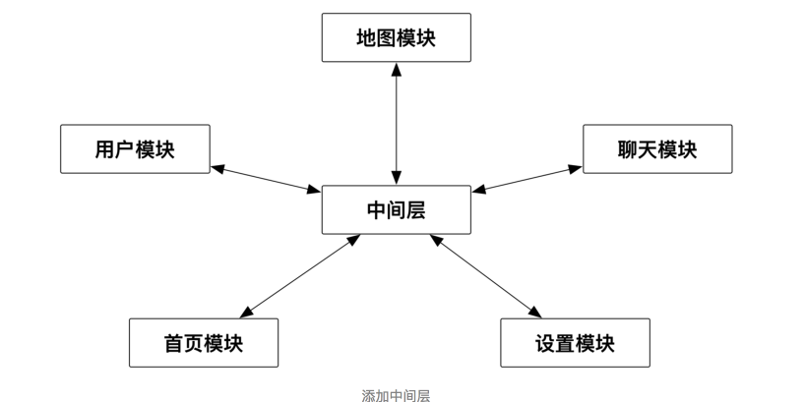
3 | 组件化 | 301 | 解决耦合
 |  | 302 | 主项目（单例）通过cocopods集成模块
 |  |  | 通过openURL和block调用
 |  |  | 通过manager获取class（protocol）生成示例获取数据

4 | 自动打包 | 401 | xcodebuild命令在工程文件夹内运行 | http://www.jianshu.com/p/1229476fbce4
 |  |  | -project 指定目录(默认第一个文件夹)
5 | 单元测试 | 501 | 分解测试，避免复杂
 |  | 502 | http://www.jianshu.com/p/8bbec078cabe
 |  | 503 | 分为unitTest和uikitTest
6 | 类 |  | 是一种通用的模板，用来生成对象。类方法为静态方法 | 汽车工厂
7 | 分类 | 701 | 为原有的类增加新的方法，不能添加成员变量
 |  | 702 | 为了保持类的整洁性，不能添加成员变量
 |  | 703 | get set方法只会声明，不会去实现

8 | 扩展 |  | 是一个私有的类 | 方法和成员变量
 |  |  | 必须有源码才能有扩展
9 | 继承 |  | 提高代码的复用性
 |  |  | 重写父类方法
 |  |  | 增加自己的属性
10 | 内存管理 |  | MRC ARC
 |  |  | AUTOrealasePool | 延迟，统一一次性释放，release方法，retaincount - 1
11 | block | 1101 | 从栈拷到堆上
 |  |  | 默认会对拥有对象引用计数加一
 |  |  | __block 让block修改
 |  |  | __weak 让block不强引用对象
 |  |  | 继承自NSBlock
12 | GCD |  | 告诉GCD要做什么，后台自动创建和管理线程
 |  |  | 队列在线程里面
 |  |  | 同步 异步 是相对于线程来讲的
 |  |  | 串行 并行 是相对于队列来讲的
 |  |  | 从上传通讯录来举例
 |  |  | NSTHREAD 是 pthread的封装
13 | runloop |  | 负责管理自动释放池AutoReleasePool
 |  |  | 管理线程
 |  |  | 处理消息，计时器 事件
14 | runtime |  | 查书去
15 | 优化tableView |  | 耗时任务异步加载
 |  |  | 提前缓存数据
 |  |  | 提前计算高度
 |  |  | 减少离屏渲染
16 | RAC | 1601 | 简化代码 | 响应式cocoa
 |  | 1602 | 把按钮调用的函数集合到block里面 | 相当于block按钮
 |  | 1603 | delegate方法集合到block里面
 |  | 1604 | 接受到通知执行动作集合到block里面
 |  | 1605 | KVO调用代码集合到block里面
 |  | 1606 | 多个条件满足，调用方法集合到block里面

17 | AOP |  | 切开进行编程，是一种思想
 |  |  | 提取模块重复部分
 |  |  | 日志模块
 |  |  | 方法runtime转换 方法 | 继承， 分类， 增加方法
 | 添加属性 |  | 在简书

 | collectionView |  | 简书
 | null
 | 深拷贝 浅拷贝
 | const
 | KVO KVC
 | pod仓库创建
 | 手势
 | webview页面跳转返回没有session怎么处理
 | 首页优化
 | 图详解码
 | 文本异步绘制
 | runtime的使用
 | 7以后推送的变化
 | 网络层的封装
 | 数据层的封装
 | 模型封装用的库
 | YYMODEL原理
 | UIVIEW controller是不是继承同一个类
 | NSOBJECT有哪些方法
 | 发送消息的本质
 | load和initialize的调用时机
 | foundation框架
 | hittest
 | 扩大点击区域的方法
 | preference 和 plist存储一样么？可以存储NSDate么？可以存储自定义类型么？
 | 存储空间 堆栈的区别
 | 编码 解码
 | 二维码代码实现
 | 富文本 core text
 | 音视频
 | 优化
 | 模块化
 | synthesis
 | 自动释放池
 | 线程安全
 | 通知
 | 怎么把bage去掉但是通知中心还存在 设置 badge为-1 application直接设置 三种改变bage的方法
 | 每一个线程 runloop的使用
 | GCD有哪些方法，能做什么？
 | 为什么分类不能添加属性？原理是什么？
 | webviewJavascriptBridge原理
 | jscore 7以下是怎么做到的
 | WKWBBview和UIWebview有什么区别
 | 消息推送原理
 | 即时通讯原理
 | 灰度下发
 | 如何上传视频到服务器
 | block的问题理解
 | masonary 问题 常见的一个bug是什么
 | 上架流程，详细
 | 排序算法
 | 算法 |  | https://mp.weixin.qq.com/s?__biz=MzI1MTIzMzI2MA==&mid=2650560917&idx=1&sn=1db97aa0ee39056eb89ae7492f47caf1&chksm=f1feef16c6896600ec5a122e32da9bf9ab596a212c0c5228c5d7e56985a9d42afe0e4cd6edd5&mpshare=1&scene=1&srcid=0420XDZmjF95jgIBcbIANwNC&key=79de618dda8cda5b2c50f8cfd2862d6d971da9727a770c26434209ec476693de8b77c9f72b24de33acda1ce3b529d945ec6135f8803922355f32f94ebe21e93b50d238606e8c9c4ed01860b9bcf98f04&ascene=0&uin=MjUwNjAwNDEwNw%3D%3D&devicetype=iMac+MacBookPro12%2C1+OSX+OSX+10.12.1+build(16B2555)&version=12020010&nettype=WIFI&fontScale=100&pass_ticket=070Wmy4dpfAr5Cf%2FaDWSrNypylaeWmotz56oZ2srxEYBqUszWTNaUgeK0hoJvF3x

